兩年度研發費用
 | 2014年度 |  |  | 2013年度 |  | 2014 vs 2013
科目名稱 | 研發 | RJE | 調整後研發 | 科目名稱 | 研發 | diff |  | 2013研發人員'!A1
薪資支出 | 7,560,205 | 4,350,349 | 11,910,554 | 薪資支出 | 3,221,781 | 8,688,773 | 2013年度製造部長之薪資及年獎總計$9,169,995
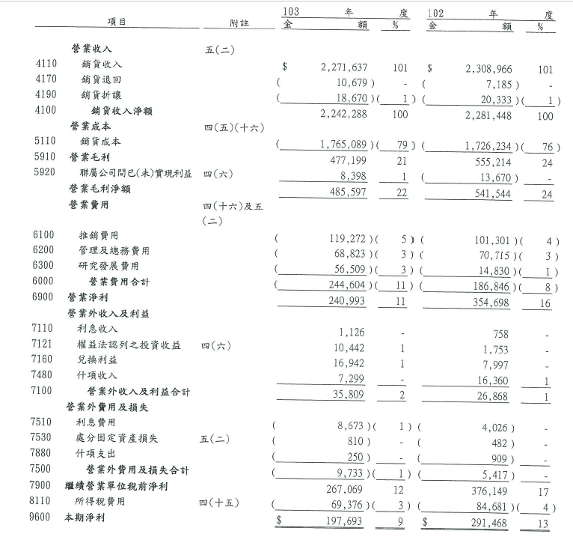
加班費 | 951,603 |  | 951,603 | 加班費 | 12,247 | 939,356
退休金費用 | 456,006 |  | 456,006 | 退休金費用 | 22,164 | 433,842
租金支出 | 50,023 |  | 50,023 | 租金支出 | - | 50,023
文具用品 | 18,401 |  | 18,401 | 文具用品 | 20,796 | (2,395)
旅費 | 361,319 |  | 361,319 | 旅費 | 196,313 | 165,006
運費 | - |  | - | 運費 | 20,161 | (20,161)
郵電費 | 26,599 |  | 26,599 | 郵電費 | 46,849 | (20,250)
修繕費 | 699,764 |  | 699,764 | 修繕費 | 317,776 | 381,988
水電瓦斯費 | 584,584 |  | 584,584 | 水電瓦斯費 | 596,242 | (11,658)
保險費 | 723,062 |  | 723,062 | 保險費 | 200,661 | 522,401
交際費 | 377,827 |  | 377,827 | 交際費 | 210,067 | 167,760
稅捐 | 15,880 |  | 15,880 | 稅捐 | 16,164 | (284)
折舊及折耗 | 1,111,596 | 10,800 | 1,122,396 | 折舊及折耗 | 1,359,238 | (236,842)
雜項購置 | 121,722 |  | 121,722 | 雜項購置 | - | 121,722
伙食費 | 44,333 |  | 44,333 | 伙食費 | 39,064 | 5,269
職工福利 | 6,242 |  | 6,242 | 職工福利 | 8,062 | (1,820)
研發材料費 | 35,075 |  | 35,075 | 研發材料費 | 167,625 | (132,550)
加工費 | 31,100 |  | 31,100 | 加工費 | - | 31,100
消耗品 | 207,700 |  | 207,700 | 消耗品 | 8,820 | 198,880
樣品費 | 47,180 |  | 47,180 | 樣品費 | - | 47,180
各項攤提 | - | 29,954 | 29,954 | 各項攤提 | - | 29,954
其他費用 | 8,557,372 |  | 8,557,372 | 其他費用 | 8,365,944 | 191,428
研發材料費 |  | 30,131,248 | 30,131,248 |  |  | 30,131,248
費用總額 | 21,987,593 | 34,522,351 | 56,509,944 | 費用總額 | 14,829,974 | 41,679,970

2013研發人員
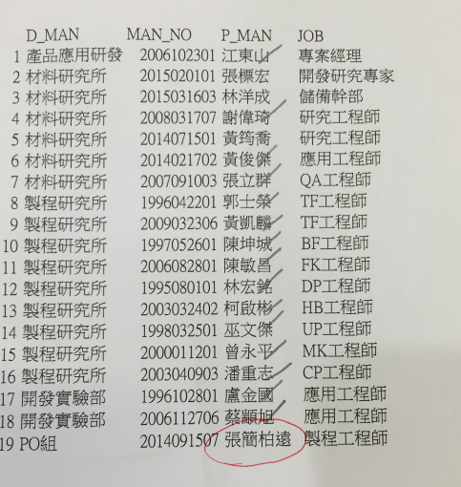

 |  | 102年薪資 | 102年年終 | 合 計
江東山 | 專案經理 | 1,361,516 | 993,467 | 2,354,983
謝緯琪 | 研究工程師 | 682,120 | 142,678 | 824,798
徐祥恩 |  | 42,000 |  | 42,000
 |  | 2,085,636 | 1,136,145 | 3,221,781

盧金國 | 工程師 | 822,473 | 293,788 | 1,116,261
郭士榮 | 工程師 | 744,650 | 262,557 | 1,007,207
陳坤城 | 工程師 | 733,593 | 404,915 | 1,138,508
陳敏昌 | 工程師 | 668,527 | 204,783 | 873,310
林宏銘 | 工程師 | 645,823 | 202,562 | 848,385
柯啟彬 | 工程師 | 632,648 | 167,092 | 799,740 | 製程端研究
巫文傑 | 工程師 | 709,072 | 250,992 | 960,064
曾永平 | 工程師 | 881,620 | 558,214 | 1,439,834
潘重志 | 工程師 | 725,123 | 261,563 | 986,686

 | 合 計 | 6,563,529 | 2,606,466 | 9,169,995

